Bug report 5
Bug report 5
Короткий опис (Summary) | Зміна мови на сайті | User story
Проект (Project) | https://tea-touch.com.ua/

Компонент програми (Component) | Зміна мови на сайті
Номер версії (Version) | V-083.54.35
Серйозність (Severity) | · S 4 Minor
Пріоритет (Priority) | · Low
Статус (Status) | • Відкладений (Deferred)
Автор (Author) | Tester #1
Призначений на (Assigned To) | Technical control and error correction service
Оточення
ОС/Сервіс Пак і т.д. / | Windows/21H2(19044/27/28)
Браузера + версія / ... | Google chrome / Версия 111.0.5563.147 (Официальная сборка), (64 бит)
Опис
Опис | Виконання операції по зміні мови на сайті
Кроки відтворення (Steps to Reproduce)
1 | https://tea-touch.com.ua/
2 | Натиснути на кнопку мова
3 | З'являється спливаюче вікно з вибором мови
4 | Присутнні такі мови як Російська ,Україньська та Англійська
Фактичний результат | Відсутне Англійська мова у спливаючому вікні
(Actual Result)
Очікуваний результат | Є вибір англійської мови у спливаючому вікні
(Expected Result)
Доповнення
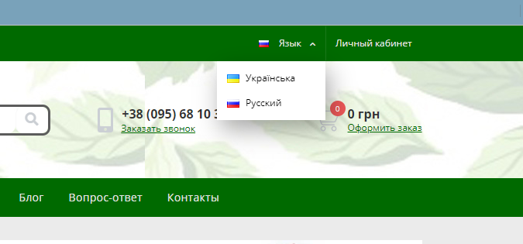
Прикріплений файл
(Attachment)

Bug report 6
Bug report 6
Короткий опис (Summary) | Написання відгуків | User story
Проект (Project) | https://tea-touch.com.ua/

Компонент програми (Component) | Зворотній зв'язок по контактним данним при написанні відгука
Номер версії (Version) | V-083.54.35
Серйозність (Severity) | · S 4 Minor
Пріоритет (Priority) | · Low
Статус (Status) | • Відкладений (Deferred)
Автор (Author) | Tester #1
Призначений на (Assigned To) | Technical control and error correction service
Оточення
ОС/Сервіс Пак і т.д. / | Windows/21H2(19044/27/28)
Браузера + версія / ... | Google chrome / Версия 111.0.5563.147 (Официальная сборка), (64 бит)
Опис
Опис | Написання відгуків
Кроки відтворення (Steps to Reproduce)
1 | https://tea-touch.com.ua/
2 | Перейти до продукції магазину
3 | Обрати товар
4 | Написати написати відгук
5 | Написати відгук
6 | Натиснути відпрвити
Фактичний результат | Відгук без оцінки не відправлений , після встановлення оцінки не з'являється у переліку відгуків
(Actual Result)
Очікуваний результат | Відгук відправленний , є його наявність у переліку відгуків.
(Expected Result)
Доповнення
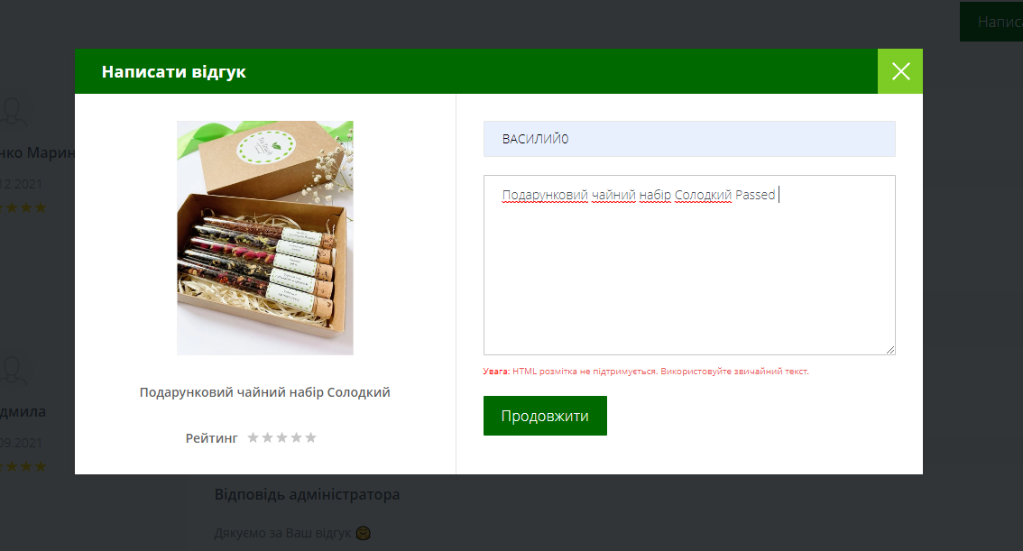
Прикріплений файл
(Attachment)

Bug report 8
Bug report 8
Короткий опис (Summary) | Реєстрація на сайті | User story
Проект (Project) | https://tea-touch.com.ua/

Компонент програми (Component) | Валідація полів
Номер версії (Version) | V-083.54.35
Серйозність (Severity) | · S 4 Minor
Пріоритет (Priority) | · Medium
Статус (Status) | • Відкладений (Deferred)
Автор (Author) | Tester #1
Призначений на (Assigned To) | Technical control and error correction service
Оточення
ОС/Сервіс Пак і т.д. / | Windows/21H2(19044/27/28)
Браузера + версія / ... | Google chrome / Версия 111.0.5563.147 (Официальная сборка), (64 бит)
Опис
Опис | Валідація
Кроки відтворення (Steps to Reproduce)
1 | https://tea-touch.com.ua/
2 | Натиснути "Особистий кабінет"
3 | Натиснути "Реєстрація"
4 | Ввести Email "Nagel@mai.com"
5 | Ввести пароль (00000000)
6 | Ввести ім' "Наг"
7 | Ввести прізвище "Наго"
8 | Ввести номер телефону "+480784783214"
9 | Обрати країну
10 | Ввести назу міста
11 | ввести номер відідлення нової пошти
Фактичний результат | Пройдена реєстрація з використаннням помилкових данних. Неможна обрати іншу країну для реєстрації
(Actual Result)
Очікуваний результат | При вводі Email мала спрацювати валідація , Повинна спрацювати валідація на некоректні данні в полі ім'я та прізвище
(Expected Result)
Доповнення
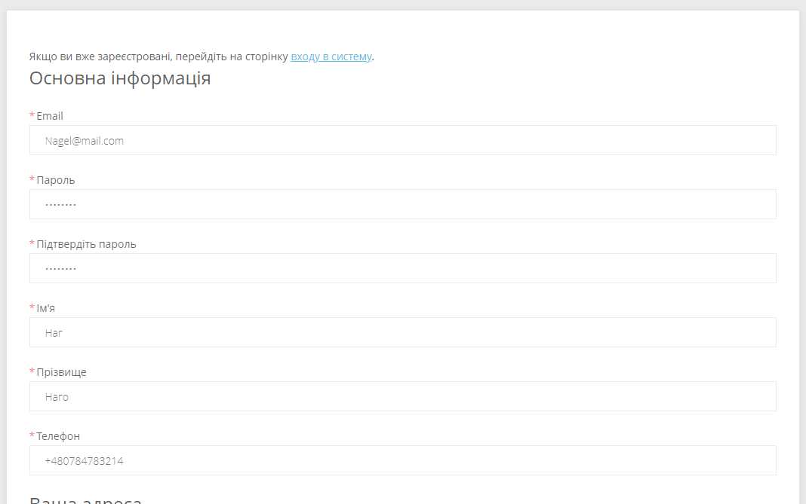
Прикріплений файл
(Attachment)

Bug report 9
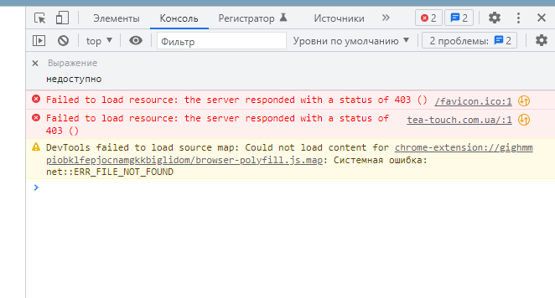
Bug report 9
Короткий опис (Summary) | Замовлення без реєстрації | User story
Проект (Project) | https://tea-touch.com.ua/

Компонент програми (Component) | Замовлення товарів
Номер версії (Version) | V-083.54.35
Серйозність (Severity) | S5 Тривіальна (Trivial)
Пріоритет (Priority) | • P2 Середній (Medium
Статус (Status) | Новий (New)
Автор (Author) | Tester #1
Призначений на (Assigned To) | Technical control and error correction service
Оточення
ОС/Сервіс Пак і т.д. / | Windows/21H2(19044/27/28)
Браузера + версія / ... | Google chrome / Версия 111.0.5563.147 (Официальная сборка), (64 бит)
Опис
Опис | Замовлення товарів без реєстрації
Кроки відтворення (Steps to Reproduce)
1 | https://tea-touch.com.ua/
2 | Перейти до товарів
Фактичний результат | Має зїявитися сторінка з товарами <!DOCTYPE HTML PUBLIC "-//IETF//DTD HTML 2.0//EN"> <html> <head> <title>403 Forbidden</title> </head> <body> <h1>Forbidden</h1> <p>You don't have permission to access /ua/ on this server.</p> </body> </html>
(Actual Result)
Очікуваний результат | Отримана повідомлення Доступ заборонений
(Expected Result)
Доповнення
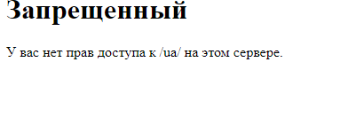
Прикріплений файл
(Attachment)

Test Case

Test Case ID: | Test-7424561
Test Case Name: | Реєстрація на сайті https://tea-touch.com.ua/
Status: | New
Test Type: | інтернет-магазин
Creation Date: | //2020
Priority: | Medium
Execution Date: | //2020
Pre-Conditions: | Step # | Steps: | Expected Result | Version (Build) #
 |  |  |  | Pass/Fail | Comments
https://tea-touch.com.ua/ | 1 | https://tea-touch.com.ua/ | сайт відкрився.Зїявилась головна сторінка сайту | Pass
перехід до особистого кабінету | 2 | Особистий кабінет | Відкриваєтьсяособистий кабінет | Pass
Реєстрація на сайті | 3 | натиснути реєстрація | Відкривається форма реєстрації | Pass
 | 4 | Ввести Email "Nagel@mai.com" | Поле прийняло наші данні | Pass | Bug report 8
 | 5 | Ввести пароль (00000000) | Пароль прийнятий отримана рекомендація до мінімальної кількості символів | Pass | Bug report 8
 | 6 | Ввести ім'я Наг | Введене ім'я з'явилося у полі | Pass | Bug report 8
 | 7 | Ввести прізвище Наго | Введене прізвище з'явилося у полі | Pass | Bug report 8
 | 8 | Ввести номер телефону +480784783214 | Введений номер з'явився у полі | Pass | Bug report 8
 | 9 | Обрати країну | при натисканні на поле зїявляється перелік країн | Fail | Bug report 8
 | 10 | Ввести адресу (будьяка) | З'являється адреса у полі | Pass
 |  |  |  | Pass
Test Data: | 2023-05-22
Attachments: | Було проведенно декілька таких спроб зареєструватися на сайті та придбати товар і після таких спроб мені закрили доступ до сайту. З урахуванням завантаженості на роботі трохи часу не вистачело переробляти ще один чек лист іншого сайту тому вирішив лишити як воно є

